202210
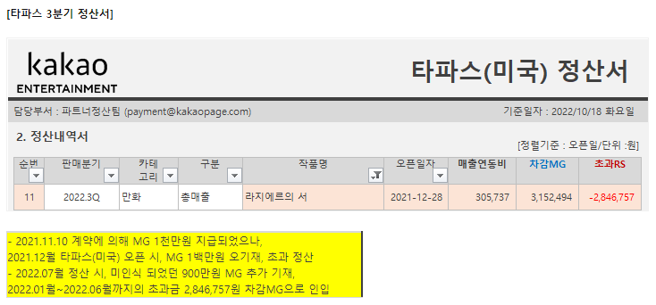
[ (라지에르의서) 계산서 내역]
해당월 | 공급가액 | 합계금액
202210 | 197,339 | 197,339

*(1) 공급가액 = 원작사 배분 수익 합계

o (라지에르의서) '원작사 배분 수익 합계' 세부 내역
해당월 | 구분 | 고료(또는 MG) 수익(2) | 카카오페이지 (3) | 카카오웹툰 (3) | 유료 정산 (3) | 유료 정산 초과 수익(4) | 총 수익(5) | 원작사 배분 수익 합계(6)
202210 | 카카오페이지+카카오웹툰 | 3,200,000 | 1,916,499 | 336,324 |  | 0 | 3,200,000 | 480,000
2022.3Q | 타파스틱_미국 (10) |  |  |  | -2,846,757 |  | -2,846,757 | -427,014
상계중 | JV_중국 (10) |  |  |  | 0 |  | 0 | 0
상계중 | 카카오(글로벌) (10) |  |  |  | 0 |  | 0 | 0
202209 | 픽코마_일본 (10) |  |  |  | 962,348 |  | 962,348 | 144,352
합계 |  | 3,200,000 | 1,916,499 | 336,324 | -1,884,409 | 0 | 1,315,591 | 197,339

*(2) 고료(또는 MG) 수익 = 화당 비용 * 해당월 업데이트 분량
*(3) 유료 정산 수익 = 플랫폼 순매출 * 수익배분율(RS%)
*(4) 유료정산초과수익 = 유료 정산 수익 - MG 수익( - 일 경우 0)
*(5) 총수익 = 각 플랫폼 별 (고료(또는 MG) 수익 + 유료 정산 수익)
*(6) 원작사 배분 수익 합계 = (고료(또는 MG) 수익 + 유료 정산 초과 수익) * 15%
*(7) 해외 정산 = 플랫폼 순매출 * 수익배분율(RS%)

